상품제안서
DOXX 휴대용 냉각 선풍기 150단 풍속조절 | 상품코드: F32645

 |  |  |  |  |  |  | 02-412-0044 | www.easy1.co.kr
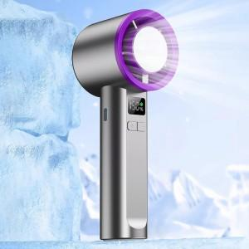

【상세/제작정보】

【인쇄/포장옵션】 | 레이저 / 포장지포장

【공급단가】 | 수량 | 30~ | 100~ | 300~ | 500~ | 1,000~
*VAT별도 | 단가 | 11,650원 | 11,050원 | 10,650원 | 10,350원 | 10,150원

【상품 URL】 | https://dev.easy1.co.kr:443/src/goods_detail.php?gdno=32645

